Feuil1
Etapes:
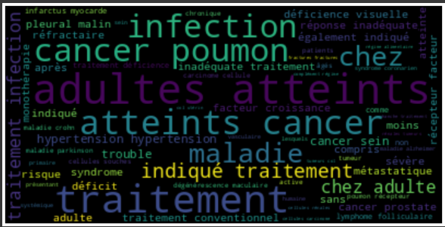
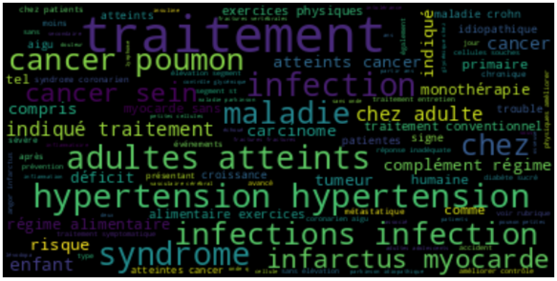
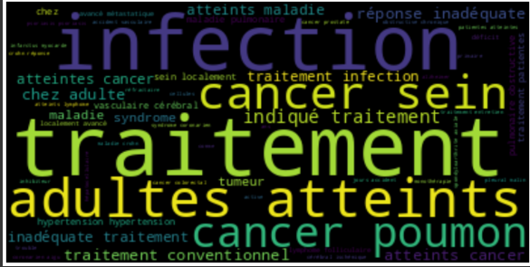
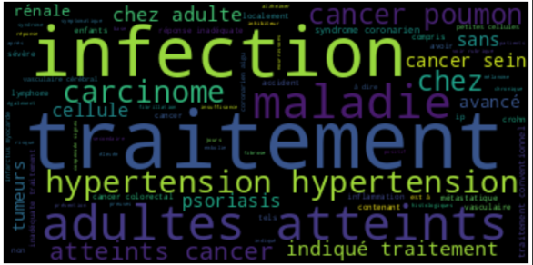

COLONNES: 'Espace thérapeutique', 'État/indication
Rep.Vectorielle: Tfidf ('Espace thérapeutique', 'État/indication' )
n_clusters = 4
NER --> 'Disease'

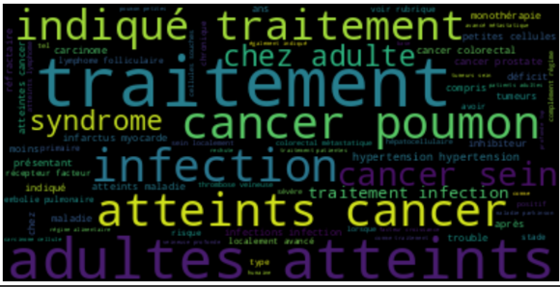
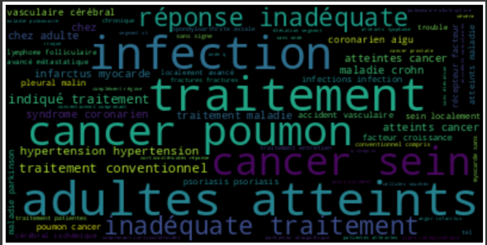
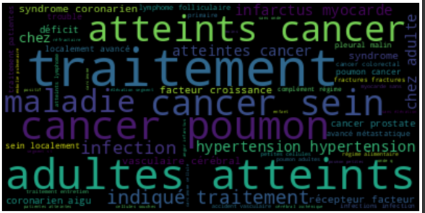

COLONNES: 'Espace thérapeutique', 'État/indication
EMBEDDING: BioSentVec ('Espace thérapeutique', 'État/indication')
n_clusters = 3
NER --> 'Disease'

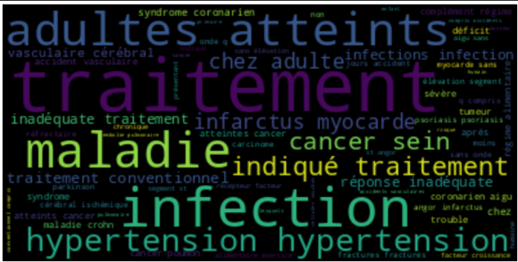
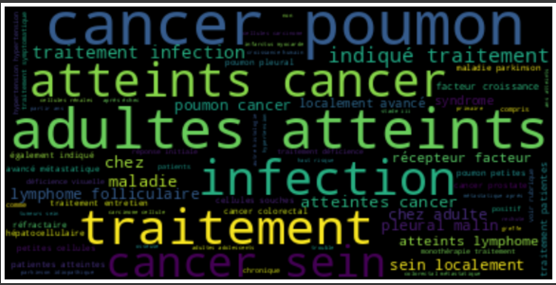
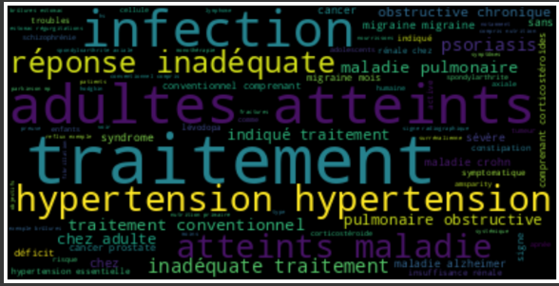
COLONNES: 'Espace thérapeutique', 'État/indication
EMBEDDING: Biobert ('Espace thérapeutique', 'État/indication')
n_clusters = 3
NER --> 'Disease'

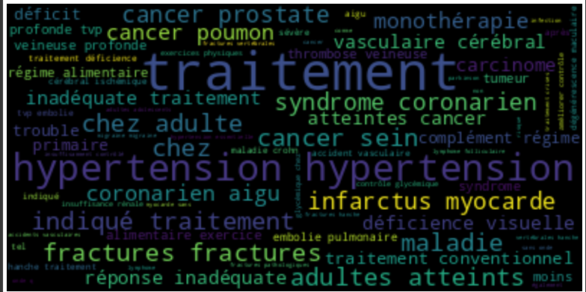
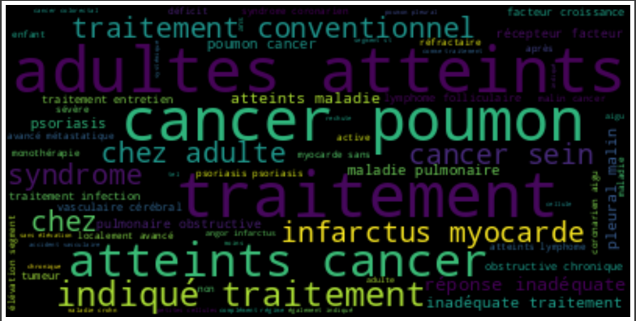
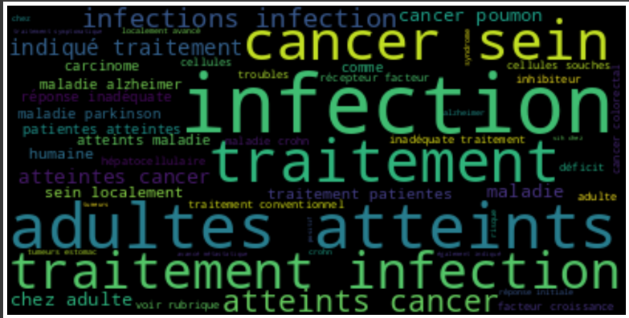
COLONNES: 'Espace thérapeutique', 'État/indication
NER --> 'Disease'
EMBEDDING: Biobert('Disease')
n_clusters = 3

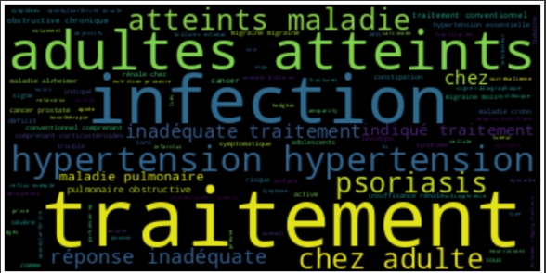
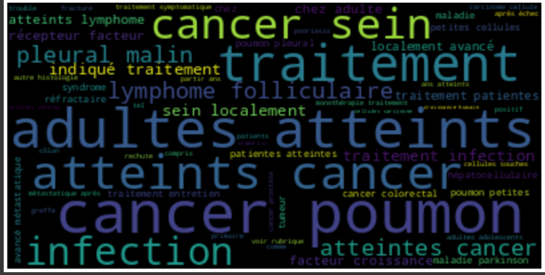
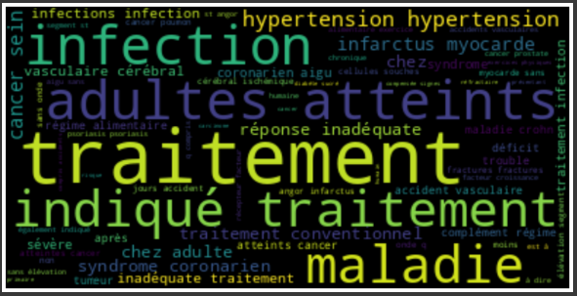

COLONNES: 'Espace thérapeutique', 'État/indication
NER --> 'Disease'
EMBEDDING: Biobert ('Espace thérapeutique', 'État/indication' + 'Disease')
n_clusters = 3

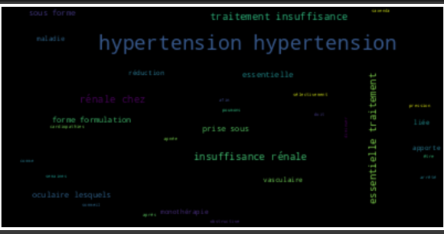
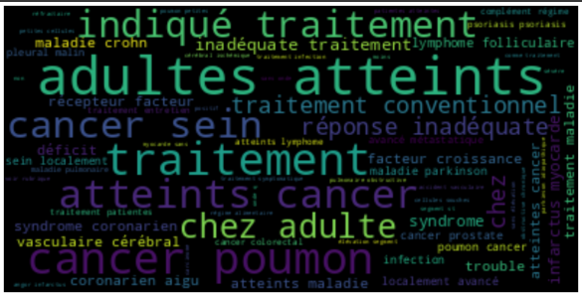
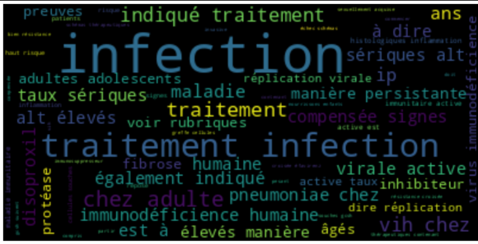
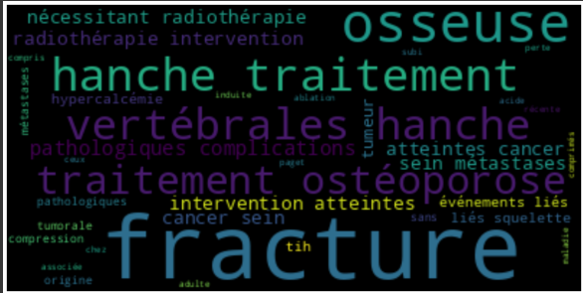

COLONNES: 'Espace thérapeutique', 'État/indication' + 'Name'
NER --> 'Disease'
EMBEDDING: BioSentVec ('Disease' + 'Nom du medicament')
n_clusters = 4

